상품제안서
애니클리어 초경량 아크릴 독서대 거치대 | 상품코드: F32637

 |  |  |  |  |  |  | 02-412-0044 | www.easy1.co.kr
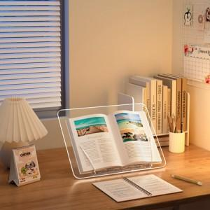

【상세/제작정보】

【인쇄/포장옵션】 | 레이저, 풀칼라, 컬러필름인쇄 / 포장지포장

【공급단가】 | 수량 | 48~ | 100~ | 500~ | 1,000~ | 2,000~
*VAT별도 | 단가 | 14,500원 | 14,000원 | 13,200원 | 12,900원 | 12,600원

【상품 URL】 | https://dev.easy1.co.kr:443/src/goods_detail.php?gdno=32637

